E-S、EQ-S型电机综合测试


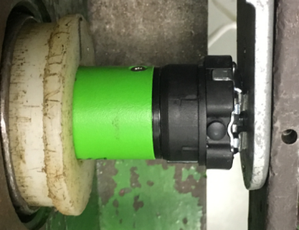
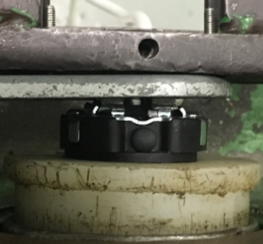
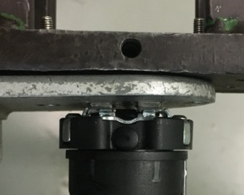
1.电机装入综合测试台
2.用手来回转动，使电机减速端卡进测试台方形槽中
3.电机卡入后，内齿套卡扣与测试台皇冠治具对齐，插入电机，保证按钮朝上
★先确认产品电压频率并调整好，再进行测试
4.完整插入效果
1.将538#客户专用扣板口入到前盖板中
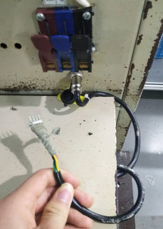
3.接电源线
按表格中的接线顺序进行接线，带插件的接插件治具测试
★电机电源线含接插件，接到综合测试台上的航空插头进行测试
DOOYA 作业指导书JS-9-1.386 C/01
适用类型：DM35E/S、EQ/S型电机[538#] | 制程站别：综合测试 | 人数：1 | 标准工时： | 日期：2018/12/11
作业步骤：

3.按启动开关
按下开关测试台启动
4.对码
按一下行程头按钮，电机一直转动提示，表明已进入编程模式。此时按一下遥控器的P2键，电机停止转动约3S，对码成功
★进行对码、添码、设行程等操作前都需要进入编程模式
5.设置上行程
长按上行键不松手，电机连续运行带动砝码上行，通过计数开关以后松开上行键，电机停止转动3S，转动提示时同时按下下行+停止键2S，电机停止转动3S，上行程设置成功
计数开关
6.设置下行程
长按下行键不松手，电机连续运行带动砝码下行，砝码距离地面10cm左右处，松开下行键，电机停止转动3S，转动提示时同时按下上行+停止键2S，电机停止转动3S，下行程设置成功
7.确认行程点
按行程头按钮，电机退出编辑模式，不再转动提示，此时按发射器上行键，电机上行，运行到上限位点停止；按下行键，电机下行，运行到下限位点停止，验证行程设置OK

8.测试上行提升力
★上行过程中不能有电机拉不动的情况
按上行键，在上行过程中按停止键，电机停止；按上行键，电机上行，按停止键后停止，重复三次，每次电机运行距离不小于10cm，测试上行提升力OK
538#适用遥控器型号：DD1271I、DD1391I、DD2200I、DD1392I、DD2201I
9.测试下行刹车
★不能刹车打滑
按下行建，电机下行运行过程中按停止键，电机停止；按下行键，电机下行，按停止键后电机停止，重复三次，每次电机运行距离不小于10cm，测试上行刹车不打滑
10.设置第三行程点
设置好上下行程点后按行程头按钮，电机进入编辑模式，按上/下行键在行程内任意位置按停止键，电机停止转动3S，转动提示时按停止键2S，电机停止转动3S，中间行程点设置成功
★此功能产线抽检5%
11.取出电机
按一下行程头按钮进入编辑模式，进入编辑模式，长按下行键不放手，放下砝码，释放按键，按启动开关，电机停止，取下电源线及扣板
按下行键+停止键2秒
按上行键+停止键2秒
12.恢复出厂
编辑模式下长按行程头按钮约15S直到第三次停止转动提示，此时放手恢复出厂设置
★出厂之前需要100%恢复出厂设置

